Скріншоти
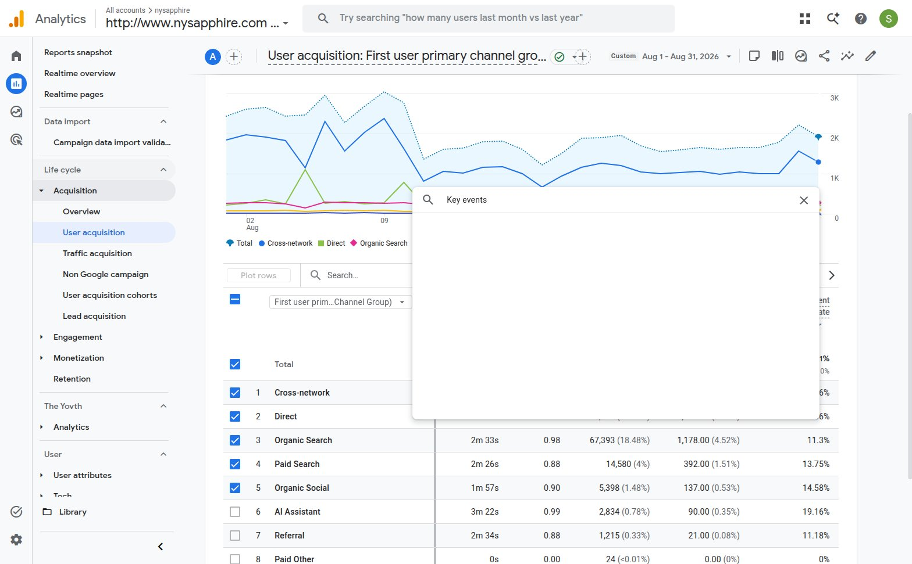
GSC UI · sc-domain:nysapphire.com · Custom 8/1/26–8/31/26 у кадрі графіка · Total clicks 8.6K / Total impressions 179K
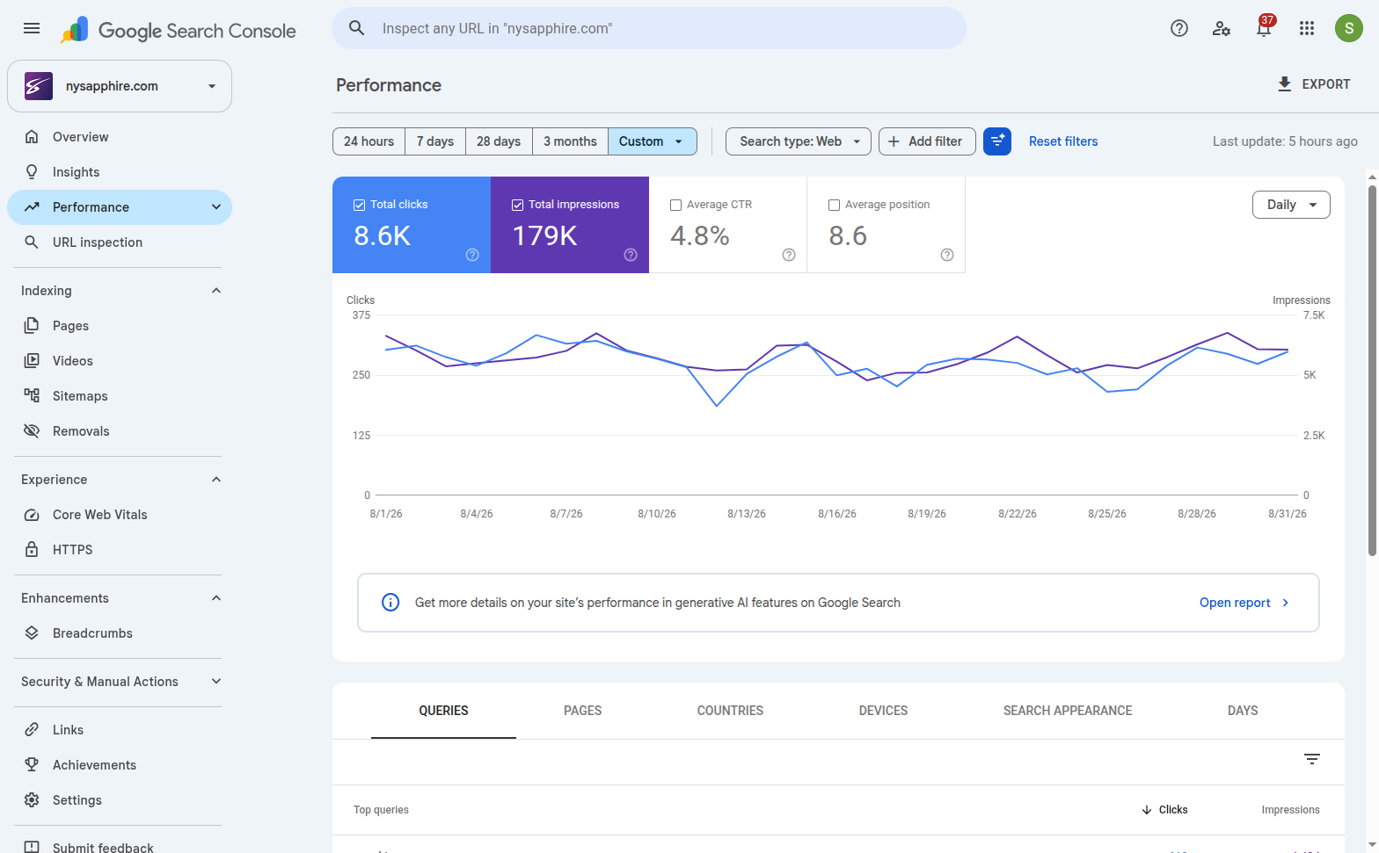

GA4 UI · nysapphire · Custom Aug 1 - Aug 31, 2026 · рядок Organic Search → Total users 6,828
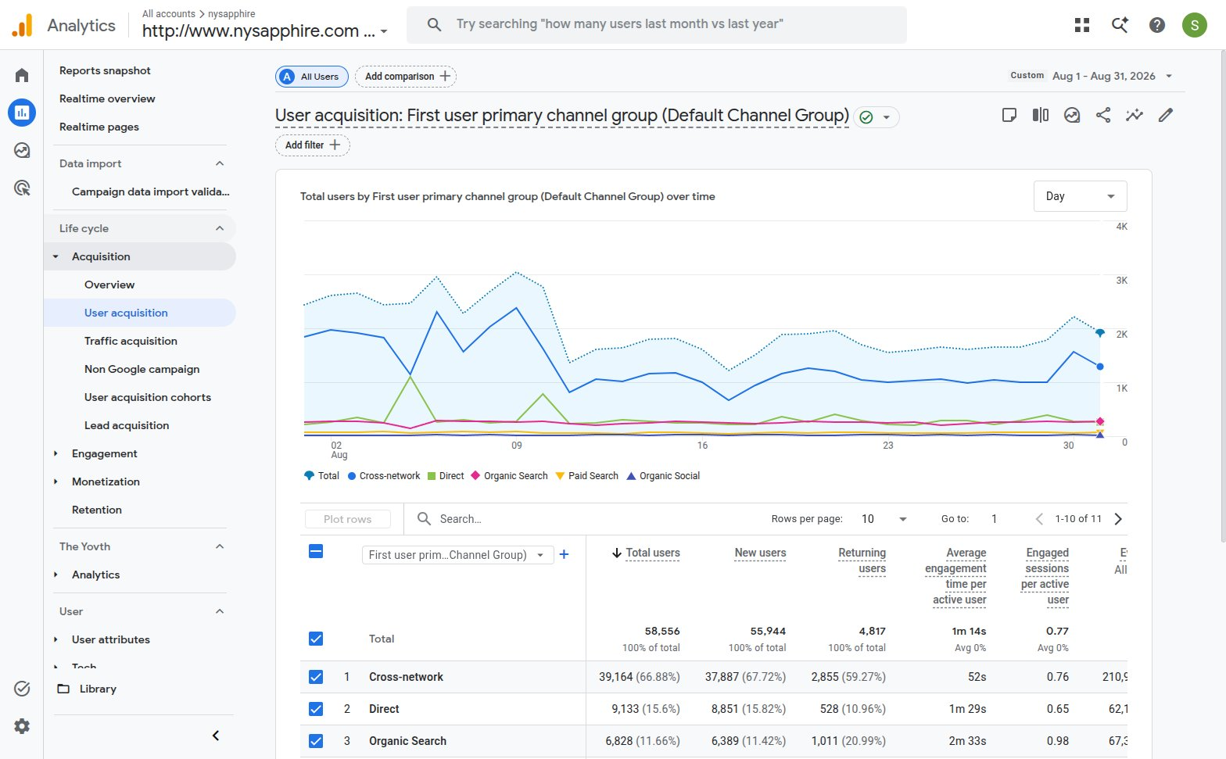

GA4 UI · той самий період · колонка Key events додана вручну · Organic Search → 1,178.00

